Descripción
MÉTODO C4PM - COMPLEMENT FOR PROCESS MINING

Esta plantilla ha sido diseñada para desarrollar las Actividades 3.1 y 3.2 del PASO 3 del método C4PM.

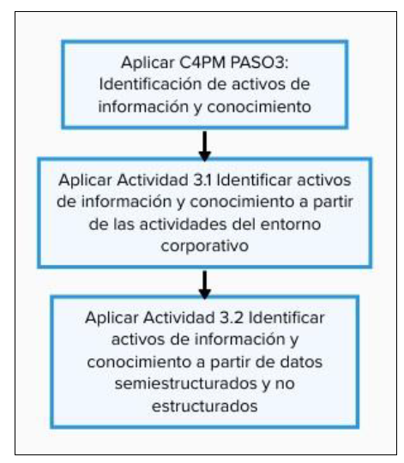

En cada hoja se presenta una breve guía de cómo se deben rellenar las tablas.

